前提
2023/8/25
 |  | 加入者ページ
 | 入力されるものは、すべて正しい入力をされたものとして以下のクラス項目を実施される。 | 6-8は | 検索ボタンを押して戻るボタンを押した時の遷移の流れを表しています。
 |  | 16-20は | 加入者編集を行う際の遷移の流れを表しています。

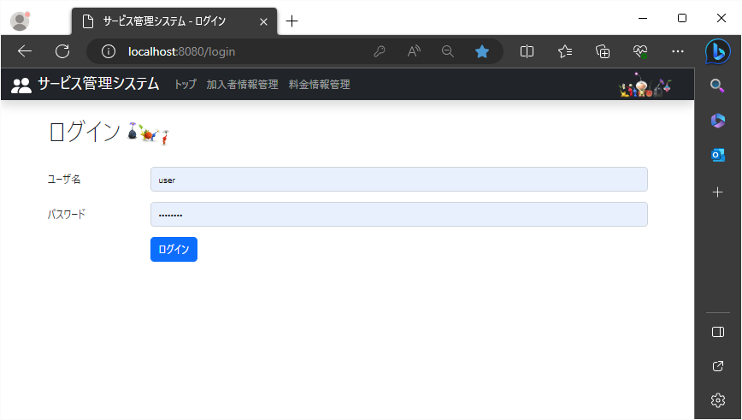
 |  | 料金ページ
 |  | 24-26は | 決定ボタンを押して戻るボタンを押した時の遷移の流れを表しています。
 |  | 34-38は | 加入者編集を行う際の遷移の流れを表しています。

1
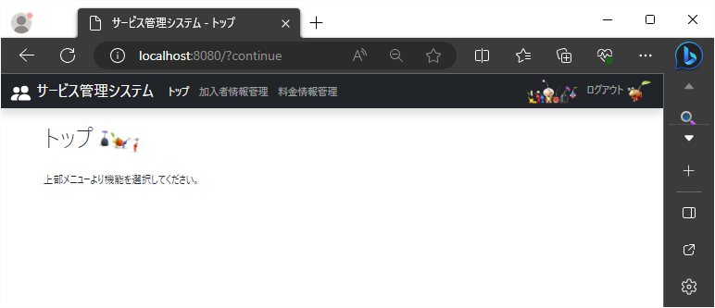
2023/8/25 |  | 作成日 |  | Shift+7 | Ctrl+;

1 | ログイン画面(KAP900V000)でログインボタンクリック

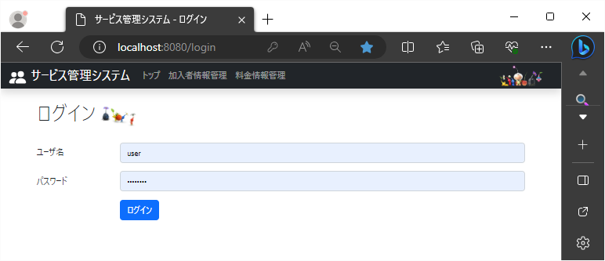

1

 |  |  | 1 | トップ画面(KAP000V000)が表示される

2-5
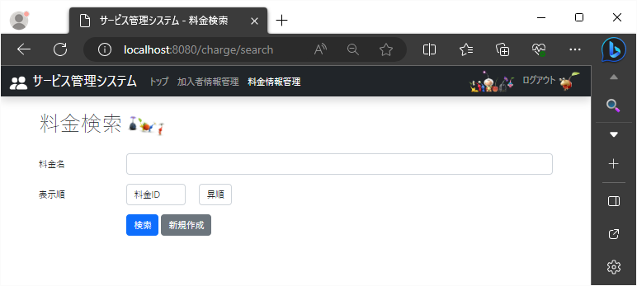
2023-08-25

2 | トップ画面(KAP000V000)でヘッダーに表示されているトップリンクをクリック
3 | トップ画面(KAP000V000)でヘッダーに表示されている加入者情報管理リンクをクリック
4 | トップ画面(KAP000V000)でヘッダーに表示されている加入者情報管理リンクをクリック
5 | トップ画面(KAP000V000)でヘッダーに表示されているログアウトリンクをクリック |  |  | 5 | ログイン画面(KAP900V000)が表示される
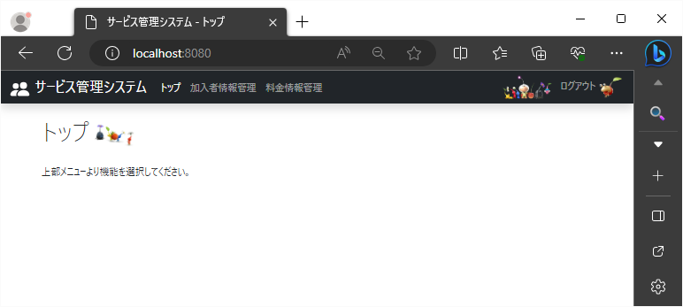
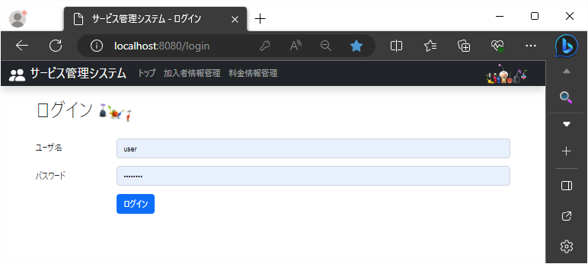

5

2
3
4

 |  | 2 | トップ画面(KAP000V000)が表示される

 |  | 3 | 加入者検索画面(KAP010V000)が表示される
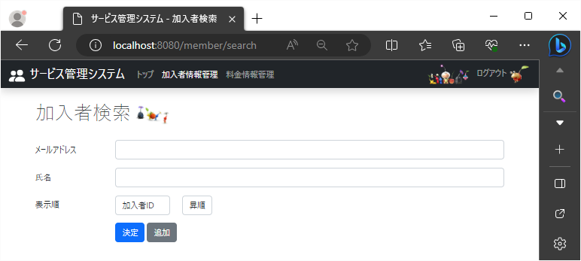

 |  | 4 | 料金検索画面(KAP020V000)が表示される

6-8
2023-08-25

6 | 加入者検索画面(KAP010V000)で決定ボタンクリック
7 | 加入者検索画面(KAP010V000)で戻るボタンクリック
8 | 加入者検索結果画面(KAP010V010)でログアウトリンクをクリック

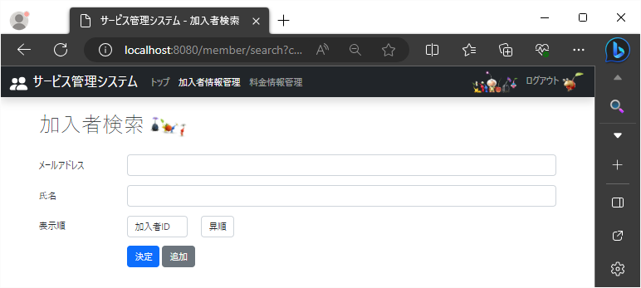

6

 |  | 6 | 加入者検索結果画面(KAP010V010)が表示される |  |  | 8 | ログイン画面(KAP900V000)が表示される
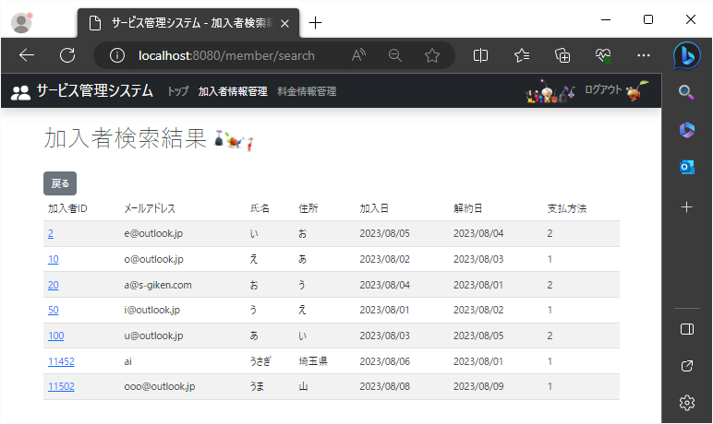
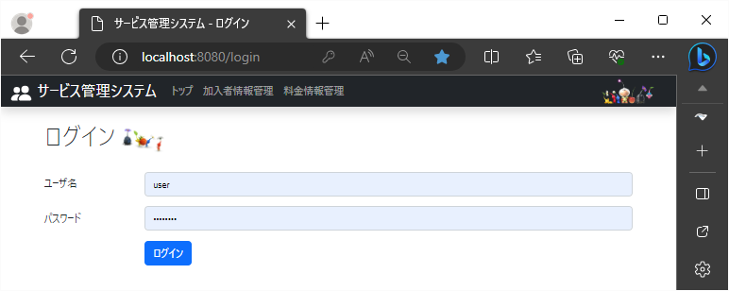

8

7

 |  |  |  | 7 | 加入者検索画面(KAP010V000)が表示される

9-12
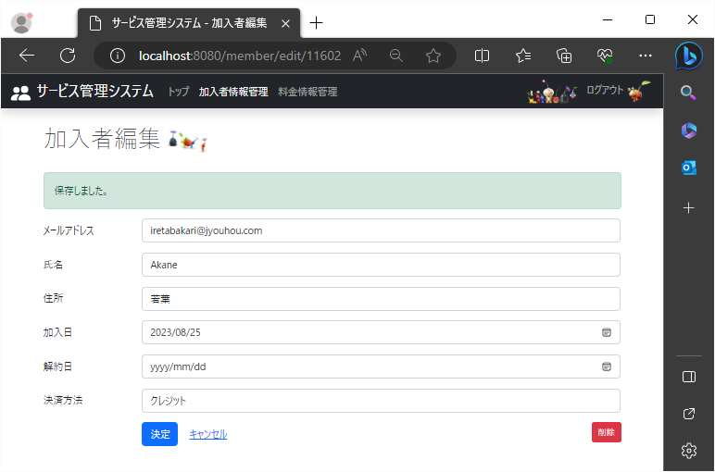
2023-08-25

9 | 加入者検索画面(KAP010V000)で追加ボタンクリック
10 | 加入者追加画面(KAP010V020)で決定ボタンクリック
11 | 加入者追加画面(KAP010V020)でキャンセルボタンクリック
12 | 加入者追加画面(KAP010V020)でログアウトリンクをクリック

9

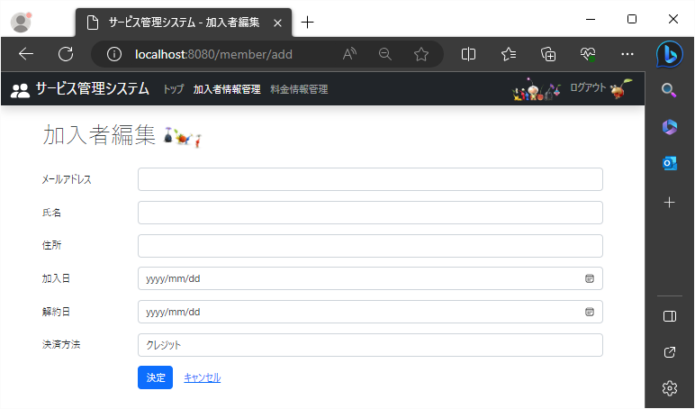
追加 |  |  | 9 | 加入者検索追加画面(KAP010V020)が表示される
 |  |  |  |  | 12 | ログイン画面(KAP900V000)が表示される

12

11
 |  |  |  |  | 11 | 加入者検索画面(KAP010V000)が表示される

10

編集 |  | 10 | 加入者編集画面(KAP010V020)が表示される

13-15
2023/8/25

13 | 加入者追加画面(KAP010V020)でトップリンクをクリック
14 | 加入者追加画面(KAP010V020)で加入者情報管理リンクをクリック
15 | 加入者追加画面(KAP010V020)で料金情報管理リンクをクリック

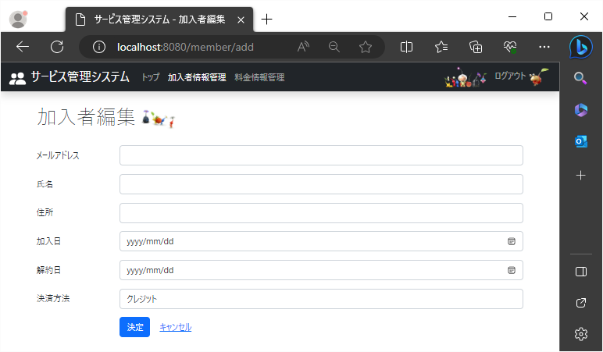
 |  |  |  | 追加

13
14
15

 |  | 13 | トップ画面(KAP000V000)が表示される

 |  | 14 | 加入者検索画面(KAP010V000)が表示される

 |  | 15 | 料金検索画面(KAP020V000)が表示される

16-20
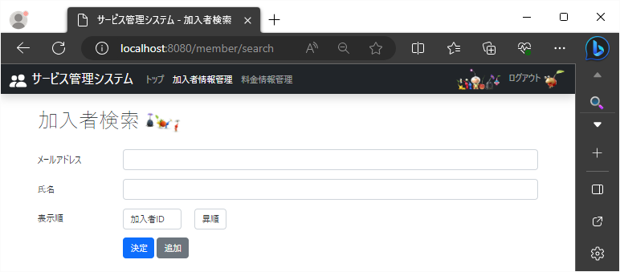
2023/8/25

16 | 加入者検索結果画面(KAP010V010)で加入者IDのIDをクリック
17 | 加入者編集画面(KAP010V020)で決定ボタンクリック
18 | 加入者編集画面(KAP010V020)でキャンセルボタンクリック
19 | 加入者編集画面(KAP010V020)で削除ボタンクリック
20 | 加入者編集画面(KAP010V020)でログアウトリンクをクリック

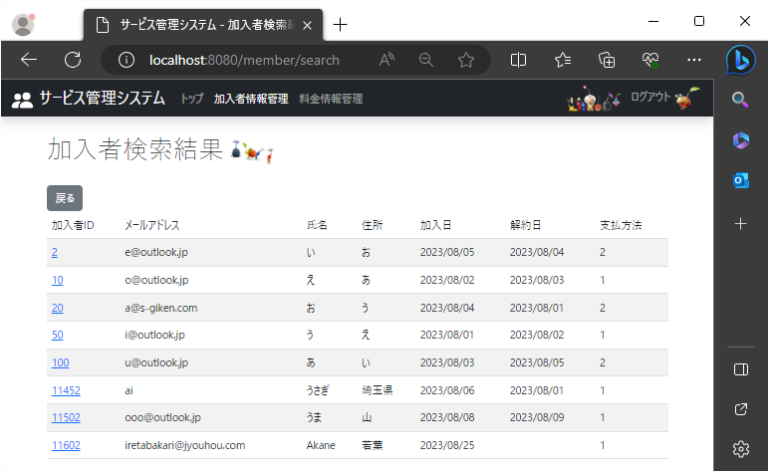

16

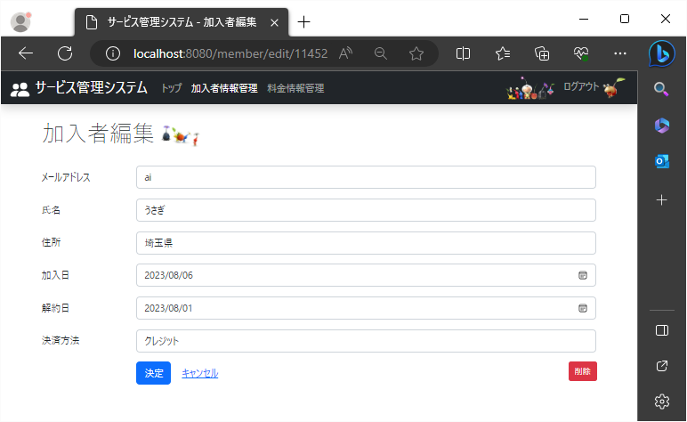
 |  | 16 | クリックしたID番号を持つレコードの加入者編集画面(KAP010V020) が表示される |  |  |  | 20 | ログイン画面(KAP900V000)が表示される
 |  |  |  |  |  | 編集

20

17
18

 |  |  |  | 17 | 加入者編集画面(KAP010V020)が表示される
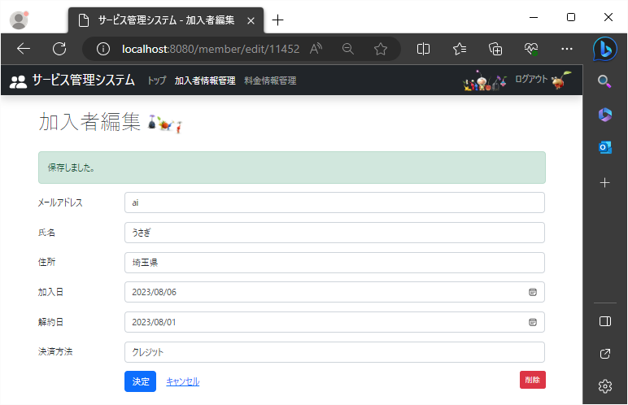
 |  |  |  |  |  | 編集

20

 |  |  |  |  |  |  | 19 | 加入者検索画面(KAP010V000)が表示される
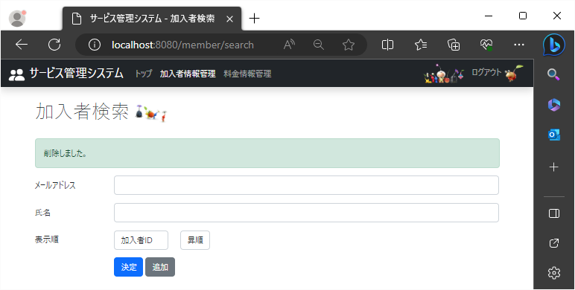

18
19

 |  |  |  | 18 | 加入者検索画面(KAP010V000)が表示される

21-23
2023/8/25

21 | 加入者編集画面(KAP010V020)でトップリンクをクリック
22 | 加入者編集画面(KAP010V020)で加入者情報管理リンクをクリック
23 | 加入者編集画面(KAP010V020)で料金情報管理リンクをクリック

 |  |  |  | 編集

21
22
23

 |  | 21 | トップ画面(KAP000V000)が表示される

 |  | 22 | 加入者検索画面(KAP010V000)が表示される

 |  | 23 | 料金検索画面(KAP020V000)が表示される

24-26
2023/8/25

24 | 料金検索画面(KAP020V000)で検索ボタンクリック
25 | 料金検索結果画面(KAP020V010)で戻るボタンクリック
26 | 料金検索結果画面(KAP020V010)でログアウトリンクをクリック

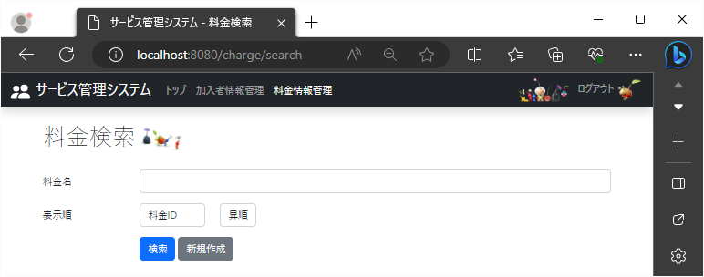

24

 |  | 24 | 料金検索結果画面(KAP020V010)が表示される |  |  | 26 | ログイン画面(KAP900V000)が表示される
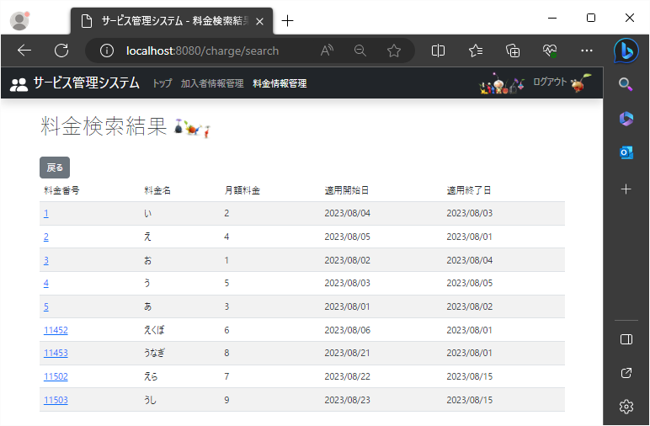

26

25

 |  |  |  | 25 | 料金検索画面(KAP020V000)が表示される

27-30
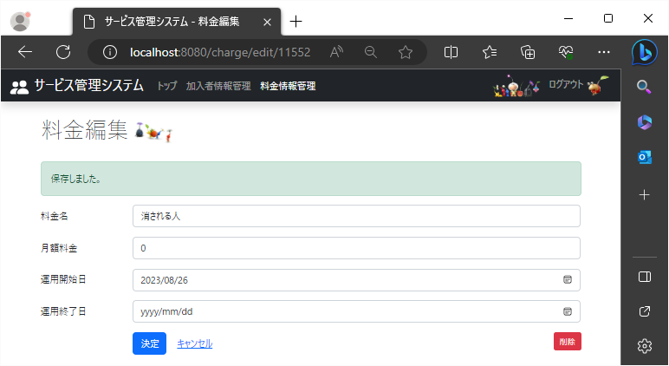
2023/8/25

27 | 料金検索結果画面(KAP020V010)で新規作成ボタンクリック
28 | 料金新規画面(KAP020V020)で決定ボタンクリック
29 | 料金新規画面(KAP020V020)でキャンセルボタンクリック
30 | 料金新規画面(KAP020V020)でログアウトリンクをクリック

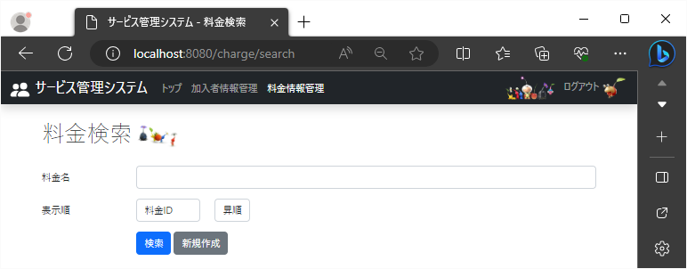

27

新規 |  |  | 27 | 料金新規画面(KAP020V020)が表示される | 30 | ログイン画面(KAP900V000)が表示される
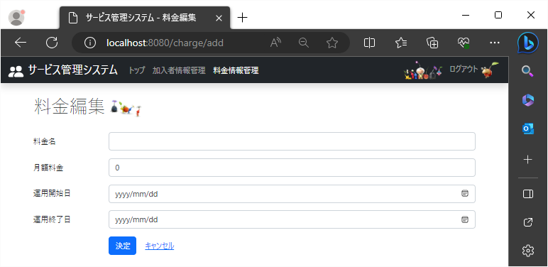

30

29
 |  |  |  |  | 29 | 料金検索画面(KAP020V000)が表示される

28

編集 |  | 28 | 料金編集画面(KAP020V020)が表示される

31-33
2023/8/25

31 | 料金新規画面(KAP020V020)でトップリンクをクリック
32 | 料金新規画面(KAP020V020)で加入者情報管理リンクをクリック
33 | 料金新規画面(KAP020V020)で料金情報管理リンクをクリック

 |  |  |  | 新規

31
32
33

 |  | 31 | トップ画面(KAP000V000)が表示される

 |  | 32 | 加入者検索画面(KAP010V000)が表示される

 |  | 33 | 料金検索画面(KAP020V000)が表示される

34-38

2023/8/25

34 | 料金検索結果画面(KAP020V010)で料金番号のIDをクリック
35 | 料金編集画面(KAP020V020)で決定ボタンクリック
36 | 料金編集画面(KAP020V020)でキャンセルボタンクリック
37 | 料金編集画面(KAP020V020)で削除ボタンクリック
38 | 料金編集画面(KAP020V020)でログアウトリンクをクリック

34

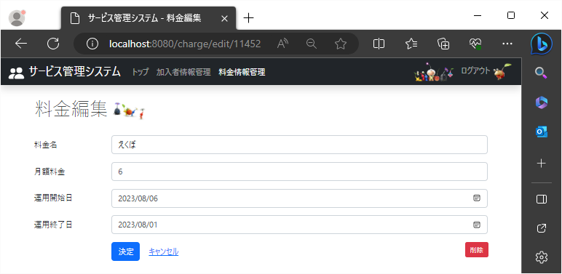
 |  | 34 | クリックしたID番号を持つレコードの料金編集画面(KAP020V020)が表示される |  |  |  | 38 | ログイン画面(KAP900V000)が表示される
 |  |  |  |  |  | 編集

38

35
36

 |  |  |  | 35 | 料金編集画面(KAP020V020)が表示される


 |  |  |  |  |  | 編集

38

 |  |  |  |  |  |  | 37 | 料金検索画面(KAP020V000)が表示される
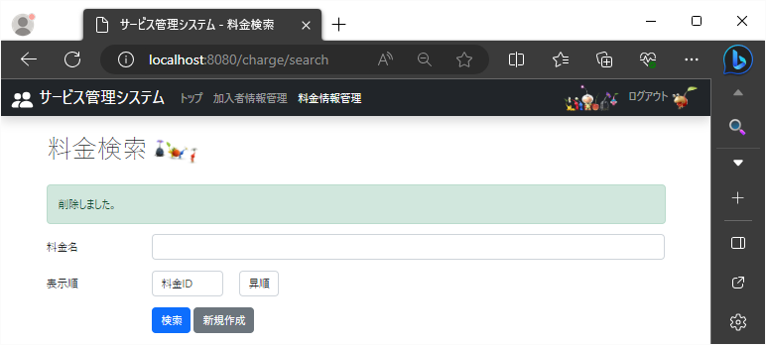

36
37
 |  |  |  |  |  |  | 37 | 料金検索画面(KAP020V000)が表示される

 |  |  |  | 36 | 料金検索画面(KAP020V000)が表示される

39-41
2023/8/25

39 | 料金編集画面(KAP020V000)でトップリンクをクリック
40 | 料金編集画面(KAP020V000)で加入者情報管理リンクをクリック
41 | 料金編集画面(KAP020V000)で料金情報管理リンクをクリック

 |  |  |  | 編集

39
40
41

 |  | 39 | トップ画面(KAP000V000)が表示される

 |  | 40 | 加入者検索画面(KAP010V000)が表示される

 |  | 41 | 料金検索画面(KAP020V000)が表示される

